Detalhamento_Avarias
Detalhamento da Cobrança

Cliente | xxxx
Contrato: | xxxx

Placa: | SHV0H93 |  | VALOR TOTAL
Modelo: | HB20 SENSE 1.0 12V FLEX 4P C/AR |  | R$595.00
Cor: | BRANCO ATLAS

1 | Pintura para-choque dianteiro | Valor | R$320.00
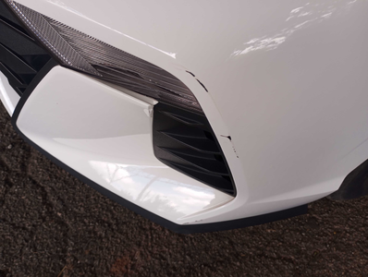

2 | AGENTE_IA-avaria - Emblema traseiro faltando (reposição) | Valor | R$0.00

3 | Mão de obra troca da porta traseira direita |  | R$140.00
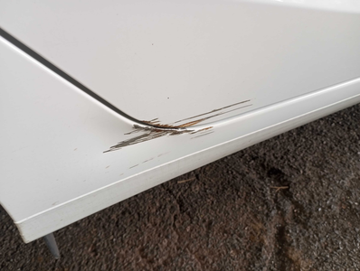

4 | Troca jogo de calotas |  | R$135.00
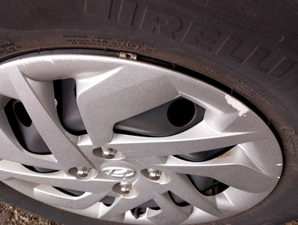

5 | CHECKLIST - Avaria reportada na peça 'parachoque_traseiro' (REVISAR) |  | R$0.00
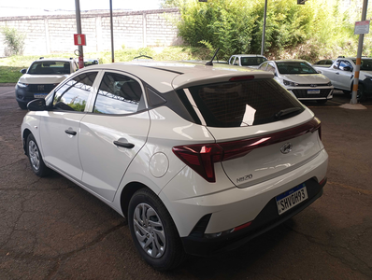

6 | PEÇA (cotação manual): emblema traseiro — Item faltante detectado visualmente; revisar cobrança e cotar peça se aplicável. |  | R$0.00

